Resumen

 |  | CIPRODYSER S.A
 |  | NIT 830.125.529-2
 |  | Calle 4 #5-13, Samacá, Boyacá. Teléfono:7372148

Nombre de Proyecto: | VAGONETA LLENADO HORNOS COLMENA
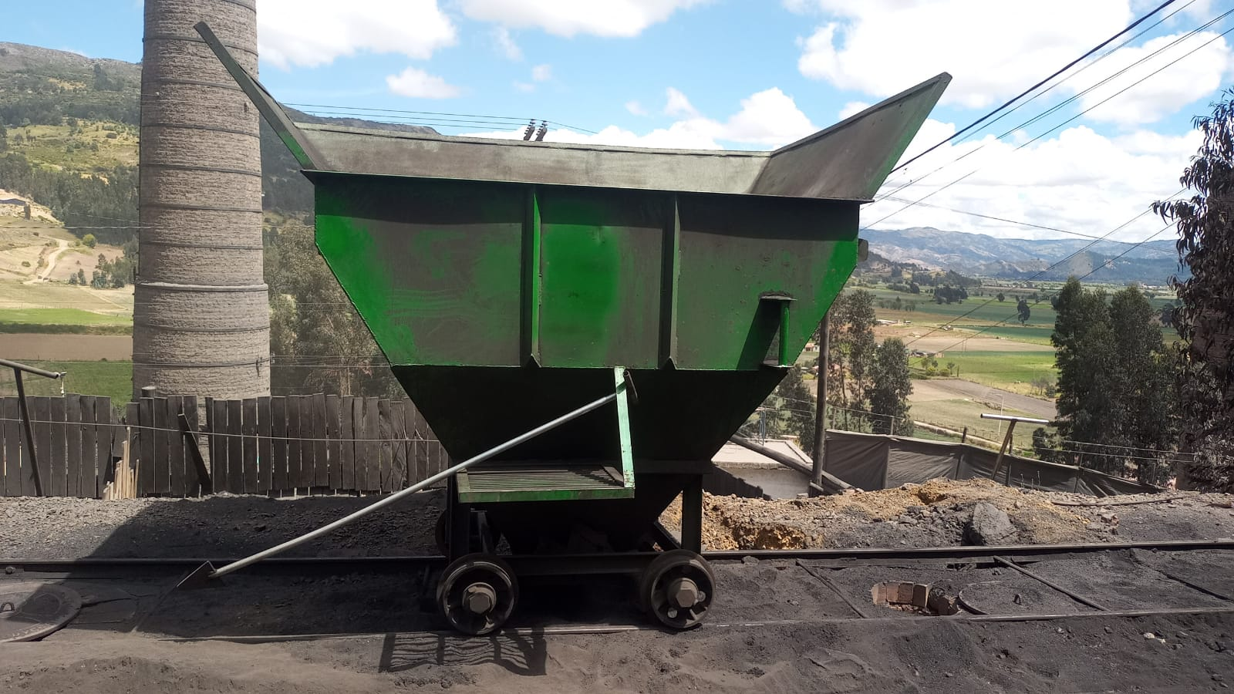
Evidencia Fotografica

Alcance | El propósito del proyecto es la implementacion del sistema de llenado, y fabricacion de vagonetas para hornos colmena, la cual será utilizada para la optimizacion de llenado en el proceso de coquizacion con el fin de que sea un metodo facil, rapido y eficaz.

Centro Costo | Hornos Colmena
Fabricante | Montajes Industriales Samaca
Responsable Obra | Ing. Diego Neiza, Ing. Oscar Diaz, Liliana Lancheros.
Responsable En sitio | Jorge Silva
Inicio de Preoperativo
Inicio de Operación
Vida Util
Tiempo de Fabrición
Inicio Obra
Fin de Obra

 | Descripción |  | Valor Total | IVA | Valor Neto
 | Materiales y suministros |  | $50,393,544 | $ 9,574,773.30 | $59,968,317
 | Mano de Obra |  | $19,500,000 | $ 3,705,000.00 | $23,205,000
 | COSTO TOTAL |  | $69,893,544 | $13,279,773 | $83,173,317

